Задание
В файле приведен фрагмент базы данных “Библиотека”, описывающей движение книг в библиотеке. На рисунке приведена схема базы данных.
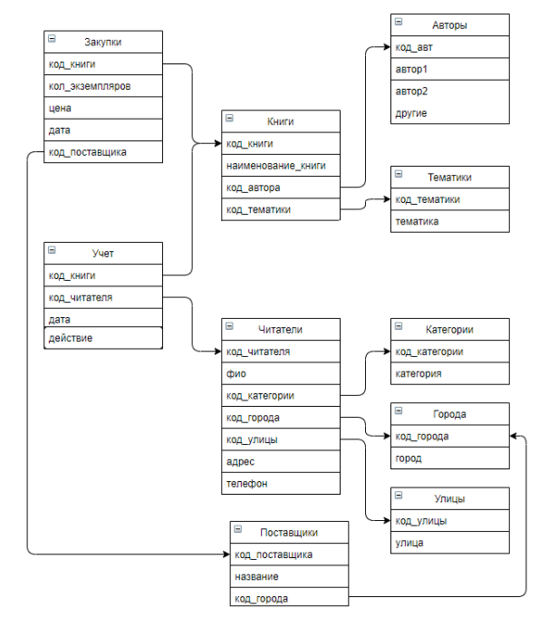

Используя информацию из приведенного фрагмента базы данных, определите, сколько экземпляров книг по тематике “ОСС” вернули студенты в период с 1.01.2020 по 31.12.2020 включительно.
10

